サイトマップ構造図
サイトマップ構造図
共通情報 | システム名 | スマートデリシャス | 作成者 | 谷口
 | 工程名 |  | 作成日付 | 2023-04-27
 | ドキュメント名 |  | バージョン
書誌情報 | 書誌名称 |  | 更新者
 | 概要 |  | 更新日付

ホーム画面

ユーザページ

下書き画面
レシピ提案画面
検索結果画面
ランキング画面

いいね画面

投稿画面
料理詳細画面

お気に入り画面

プロフィール画面
（他人）

フォロー一覧画面

下書き保存画面

設定画面

画面遷移図
画面遷移図
共通情報 | システム名 | 作成者
 | 工程名 | 作成日付
 | ドキュメント名 | バージョン
書誌情報 | 書誌名称 | 更新者
 | 概要 | 更新日付

G1-1 ホーム画面

ユーザページ

下書き画面
レシピ提案画面
検索結果画面
ランキング画面

いいね画面

投稿画面
料理詳細画面

お気に入り画面

プロフィール画面
（他人）

フォロー一覧画面

下書き保存画面

設定画面

(Gxx)PC画面フォーム
画面レイアウト定義
共通情報 |  | システム名 |  |  |  |  |  |  |  |  |  |  |  |  | 作成者
 |  | 工程名 |  |  |  |  |  |  |  |  |  |  |  |  | 作成日付
①
 |  | ドキュメント名 |  |  |  |  |  |  |  |  |  |  |  |  | バージョン
書誌情報 |  | 書誌名 |  |  |  |  |  |  |  |  |  |  |  |  | 更新者
 |  | 画面ID |  |  | 画面の名称 |  |  |  |  |  |  |  |  |  | 更新日付
 |  | 概要
レイアウト図 |  |  |  |  |  |  |  |  |  |  |  | 操作手順

使用する部品
識別ID | ラベル |  | 入力／表示 | 部品の種類 |  | 表示桁数 | 入力桁数 | データ型 | 文字種 | 初期表示 | 設定元 |  | 設定先 | 説明

(G1-1)モバイル画面フォーム
画面レイアウト定義
共通情報 | システム名 |  |  |  |  | 作成者
 | 工程名 |  |  |  |  | 作成日付
①
 | ドキュメント名 |  |  |  |  | バージョン
書誌情報 | 書誌名 |  |  |  |  | 更新者
 | 画面ID | 画面の名称 |  |  |  | 更新日付
 | 概要
レイアウト図 |  |  | 識別ID | ラベル | 画面部品の種類 | 表示範囲 | 画面部品の説明

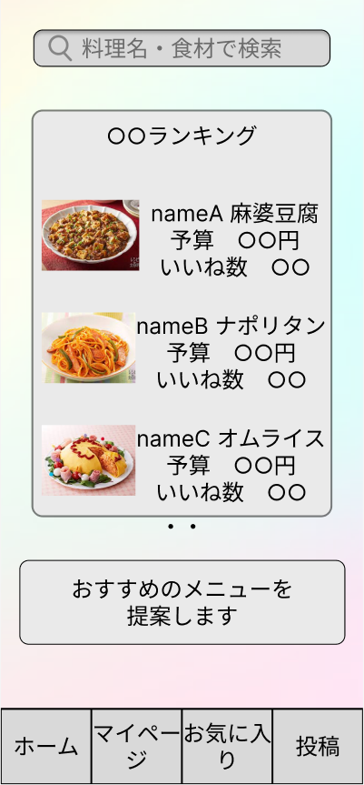

 |  |  | 操作手順

